Máximas y minimas
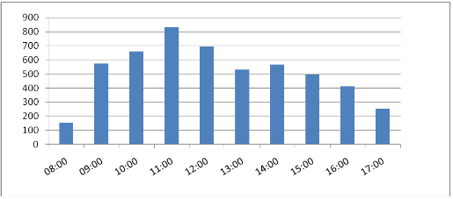
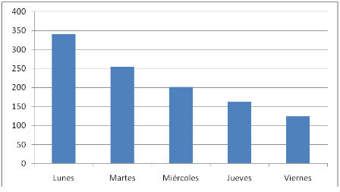
Comportamiento del servicio por hora y por dia

Mes de máxima: Acumulado mensual distribución horaria y semanal
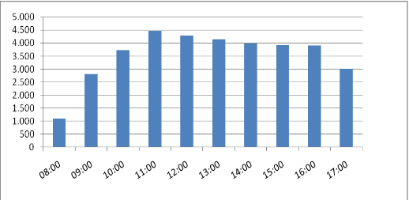
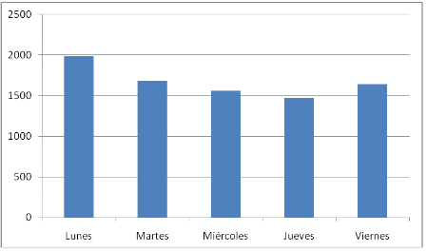

Mes de media: Acumulado mensual distribución horaria y semanal
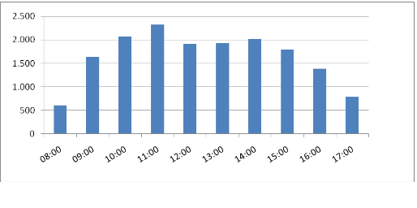
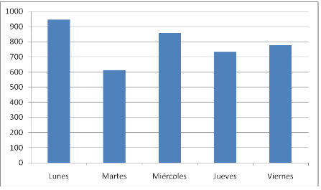

Mes de baja: Acumulado mensual distribución horaria y semanal

